232.430(S-1)
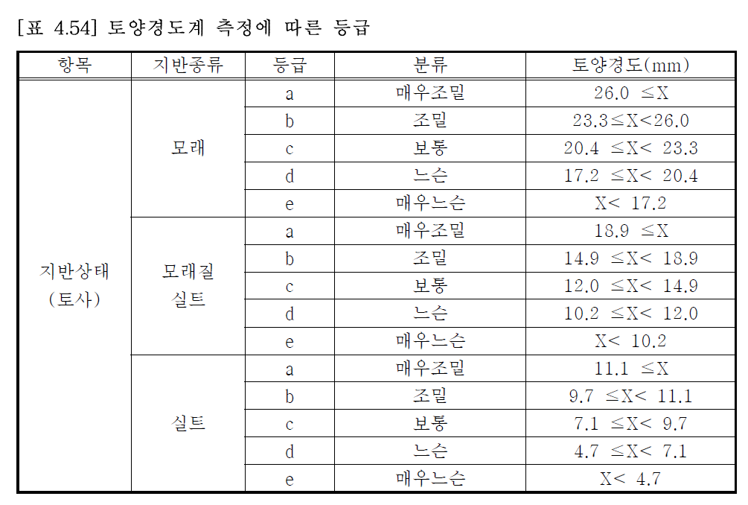
토양경도시험

* 건명 : 2020년 2권역(충주, 엄정) 절토비탈면·옹벽 정밀안전점검 및 성능평가 용역
* 위치 : 39.중부내륙선 232.430k(창원)

토양군 | 상부 |  |  | 중부 |  |  | 하부
구분 측정 No. | 토양 경도(mm) | 등급 | 종류 | 토양 경도(mm) | 등급 | 종류 | 토양 경도(mm) | 등급 | 종류
1회 | 13.0 | c | 모래질실트 | 15.0 | b | 모래질실트 | 13.0 | c | 모래질실트
2회 | 17.0 | b | 모래질실트 | 14.0 | c | 모래질실트 | 15.0 | b | 모래질실트
3회 | 17.0 | b | 모래질실트 | 15.0 | b | 모래질실트 | 15.0 | b | 모래질실트
4회 | 16.0 | b | 모래질실트 | 16.0 | b | 모래질실트 | 15.0 | b | 모래질실트
5회 | 17.0 | b | 모래질실트 | 13.0 | c | 모래질실트 | 16.0 | b | 모래질실트
6회 | 13.0 | c | 모래질실트 | 16.0 | b | 모래질실트 | 16.0 | b | 모래질실트
7회 | 16.0 | b | 모래질실트 | 17.0 | b | 모래질실트 | 13.0 | c | 모래질실트
8회 | 16.0 | b | 모래질실트 | 13.0 | c | 모래질실트 | 15.0 | b | 모래질실트
9회 | 13.0 | c | 모래질실트 | 13.0 | c | 모래질실트 | 17.0 | b | 모래질실트
10회 | 14.0 | c | 모래질실트 | 15.0 | b | 모래질실트 | 13.0 | c | 모래질실트

Result | 15.2 | b | 모래질실트 | 14.7 | c | 모래질실트 | 14.8 | c | 모래질실트 | 평균 | 14.9 | 14.9

